PROJECT BACKLOG
 | PROJECT BACKLOG
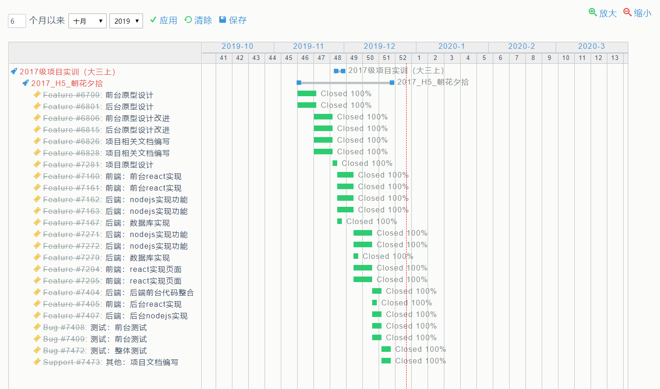
12 | = highest Reference ID number
引用编号 | 版本 | 冲刺号 | 分类 | 标题 | 故事 | 类型 | 进度 | 初始估计（h） | 优先级 | 如何演示 | 商业价值 | 理想时间（h） | 调整因子 | 复杂度 | 信息度 | 备注
1 | 1 | 1 | user story | 登录注册 | 作为一个用户，我需要登录注册功能，因为我想实现注册我的账户并登录。 | Initial Feature | Done | 7 | 70 |  |  | 7
2 | 1 | 1 | user story | 【编辑日记】模块 | 作为一个用户，我需要一个编辑并发布日记的功能，因为我想能够随时记录日常或是心情等。 | Initial Feature | Done | 7 | 95 |  |  | 8
3 | 1 | 1 | user story | 【日记列表】模块 | 作为一个用户，我需要一个日记列表的功能，因为我想要查看自己的日记。 | Initial Feature | Done | 12 | 93 |  |  | 12
4 | 1 | 1 | user story | 【个人信息】模块 | 作为一个用户，我需要修改个人信息功能，因为我想完善我的个人信息。 | Initial Feature | Done | 6 | 85 |  |  | 6
5 | 1 | 2 | user story | 【广场】模块 | 作为一个用户，我需要一个广场模块，因为我想看到其他人发布的日记。 | Initial Feature | Done | 12 | 90 |  |  | 6
6 | 1 | 2 | user story | 【评论和点赞】模块 | 作为一个用户，我需要一个评论和点赞功能，以便于我能够对日记发表想法 | Initial Feature | Done | 4 | 85 |  |  | 4
7 | 1 | 2 | user story | 【通知-评论和点赞】模块 | 作为一个用户，我需要一个接收别人对我日记的评论和点赞消息的功能，以便于我能够知道是谁对我日记评论或点赞。 | Initial Feature | Done | 6 | 84 |  |  | 5
8 | 1 | 2 | user story | 【查看个人主页】模块 | 作为一个用户，我需要一个点进头像即可进入个人主页的功能，以便于我能够查看个人主页。 | Initial Feature | Done | 7 | 80 |  |  | 6
9 | 1 | 2 | user story | 【关注】模块 | 作为一个用户，我需要一个关注功能，因为遇到自己感兴趣的人想要关注他，了解他。 | Initial Feature | Done | 2 | 75 |  |  | 2
10 | 1 | 3 | user story | 【申请交换日记】模块 | 作为一个用户，我需要申请交换日记的功能，以便于我能够申请与感兴趣的人交换日记。 | Initial Feature | Done | 12 | 76 |  |  | 13
11 | 1 | 3 | user story | 【交换一句话】模块 | 作为一个用户，我需要一个用一句话来表达自己的功能，以便于我能够遇到志趣相投的用户进行交换日记。 | Initial Feature | Done | 6 | 85 |  |  | 4
12 | 1 | 3 | user story | 【好友】模块 | 作为一个用户，我需要一个添加好友的功能，以便于我们可以交流。 | Initial Feature | Done | 7 | 69 |  |  | 6
13 | 1 | 3 | user story | 【交换日记】模块 | 作为一个用户，我需要一个能够查看我正在交换日记的页面，以便于双方都可看到与对方交换的日记。 | Initial Feature | Done | 12 | 90 |  |  | 12
14 | 1 | 3 | user story | 【通知-申请】模块 | 作为一个用户，我需要一个接收别人交换日记申请和我发出的申请是否成功的功能，以便我能选择是否与其交换日记，和知道别人是否愿意与我交换日记。 | Initial Feature | Done | 6 | 70 |  |  | 5
Total |  | 12

